DSL gr 1&2
Bestelformulier De Schrijfladder (DSL) groep 1 & 2

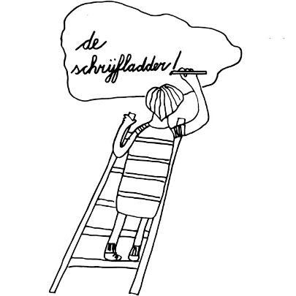
Naam contactpersoon
Naam school of instantie
Naam op factuur
Factuuradres
Verzendadres
Datum bestelling
E-mailadres
telefoon

bestelling mailen naar | info@deschrijfladder.nl | PRIJS | BESTELLING | PRIJS | Buro Extern
 |  |  | aantal | totaal | code

Abo De Schrijfladder groep 1 & 2 | 1 jaar voor alle groepen 1 & 2 | 100,- |  | 0 | aparte factuur

Docentenmap groep 1 & 2 | 1 map | 65,- |  | 0 | AIB D12

 |  | TOTALE PRIJS |  | 0

